行政事業レビューシート
 |  |  |  |  |  |  |  |  |  |  |  |  |  |  |  |  |  |  |  |  | 事業番号 |  |  |  |  | 0185
平成２９年度行政事業レビューシート |  |  |  |  |  |  |  |  |  |  |  |  |  |  |  |  |  |  |  | （ | 文部科学省 |  |  |  |  |  |  |  | ）
事業名 |  |  |  | 国立研究開発法人理化学研究所施設整備に必要な経費 |  |  |  |  |  |  |  |  | 担当部局庁 |  |  |  | 研究振興局 |  |  |  |  |  |  | 作成責任者
事業開始年度 |  |  |  | 平成１５年度 |  |  |  | 事業終了 （予定）年度 |  |  | 終了予定なし |  | 担当課室 |  |  |  | 基礎研究振興課 |  |  |  |  |  |  | 基礎研究振興課長 岸本 哲哉
会計区分 |  |  |  | 一般会計
根拠法令 （具体的な 条項も記載） |  |  |  | 国立研究開発法人理化学研究所法第16条 |  |  |  |  |  |  |  |  | 関係する計画、通知等 |  |  |  | 第5期科学技術基本計画（平成28年1月22日閣議決定）
主要政策・施策 |  |  |  | 医療分野の研究開発関連、科学技術・イノベーション |  |  |  |  |  |  |  |  | 主要経費 |  |  |  | 文教及び科学振興
事業の目的 （目指す姿を簡潔に。3行程度以内） |  |  |  | 科学技術に関する試験及び研究等の業務を総合的に行うことにより、科学技術の水準の向上を図るため、理化学研究所の設置する研究所施設の整備充実を図る目的で、研究所が行う研究所施設の整備に要する経費に対し補助を実施する。
事業概要 （5行程度以内。別添可） |  |  |  | 我が国唯一の科学技術全般を総合的に行う研究機関として、物理学、化学、生物学、医科学等の幅広い研究分野を対象に、国家的・社会的ニーズを踏まえた戦略的・重点的な研究開発、世界トップレベルの研究基盤の整備・共用・利用研究及びパラダイム転換をもたらすような創造的・挑戦的な先端融合研究等を実施する理化学研究所に対し、必要な研究所施設の整備に要する経費の補助を行う。【補助率：定額補助】
実施方法 |  |  |  | その他
予算額・ 執行額 （単位:百万円） |  |  |  |  |  |  |  |  | 26年度 |  |  | 27年度 |  |  |  | 28年度 |  |  |  |  |  | 29年度 |  |  | 30年度要求
 |  |  |  | 予算の状況 | 当初予算 |  |  |  | 227 |  |  | 104 |  |  |  | - |  |  |  |  |  | 0 |  |  | 1,560
 |  |  |  |  | 補正予算 |  |  |  | - |  |  | 25 |  |  |  | 4,005 |  |  |  |  |  | -
 |  |  |  |  | 前年度から繰越し |  |  |  | 7,693 |  |  | 798 |  |  |  | 25 |  |  |  |  |  | 3,930 |  |  | -
 |  |  |  |  | 翌年度へ繰越し |  |  |  | ▲ 798 |  |  | ▲ 25 |  |  |  | ▲ 3,930 |  |  |  |  |  | -
 |  |  |  |  | 予備費等 |  |  |  | - |  |  | - |  |  |  | - |  |  |  |  |  | -
 |  |  |  |  | 計 |  |  |  | 7,122 |  |  | 902 |  |  |  | 100 |  |  |  |  |  | 3,930 |  |  | 1,560
 |  |  |  | 執行額 |  |  |  |  | 7,122 |  |  | 863 |  |  |  | 100
 |  |  |  | 執行率（％） |  |  |  |  | 100% |  |  | 96% |  |  |  | 100%
 |  |  |  | 当初予算＋補正予算に対する執行額の割合（％） |  |  |  |  | 3137% |  |  | 669% |  |  |  | 2%
平成29・30年度 予算内訳 （単位：百万円） |  |  |  | 歳出予算目 |  |  |  |  | 29年度当初予算 |  |  | 30年度要求 |  |  |  | 主な増減理由
 |  |  |  | 国立研究開発法人理化学研究所 施設整備費補助金 |  |  |  |  | - |  |  | 1,560 |  |  |  | 「新しい日本のための優先課題推進枠」1,560（百万円） 施設の老朽化対策が必要なため
 |  |  |  | 計 |  |  |  |  | 0 |  |  | 1,560
成果目標及び 成果実績 （アウトカム） |  |  |  | 定量的な成果目標 |  |  |  |  | 成果指標 |  |  |  |  | 単位 |  |  | 26年度 |  |  | 27年度 |  |  | 28年度 | 中間目標 |  |  | 目標最終年度
 |  |  |  |  |  |  |  |  |  |  |  |  |  |  |  |  |  |  |  |  |  |  |  | 29 |  | 年度 | - | 年度
評価確定後に記入
 |  |  |  | 独立行政法人通則法に基づく主務大臣による業務実績の評価結果のうち、施設・設備に関する計画の項目において、標準評価以上の評価を受けた項目の割合とする。 |  |  |  |  | 標準評価(B評価）以上の評価を受けた項目の割合。 |  |  |  | 成果実績 | ％ |  |  | 100 |  |  | 100 |  |  |  | - |  |  | -
 |  |  |  |  |  |  |  |  |  |  |  |  | 目標値 | ％ |  |  | 100 |  |  | 100 |  |  | 100 | 100 |  |  | 100
評価確定後に記入
 |  |  |  |  |  |  |  |  |  |  |  |  | 達成度 | ％ |  |  | 100 |  |  | 100 |  |  | - | - |  |  | -
根拠として用いた 統計・データ名 （出典） |  |  |  | 独立行政法人評価資料より記入。

活動指標及び 活動実績 （アウトプット） |  |  |  | 活動指標 |  |  |  |  |  |  |  |  |  | 単位 |  |  | 26年度 |  |  | 27年度 |  |  | 28年度 | 29年度 活動見込 |  |  | 30年度 活動見込
 |  |  |  | 施設整備の整備件数 |  |  |  |  |  |  |  |  | 活動実績 | 件 |  |  | 1 |  |  | 1 |  |  | 1 | - |  |  | -
 |  |  |  |  |  |  |  |  |  |  |  |  | 当初見込み | 件 |  |  | 1 |  |  | 1 |  |  | 1 | 1 |  |  | -
単位当たり コスト |  |  |  | 算出根拠 |  |  |  |  |  |  |  |  |  | 単位 |  |  | 26年度 |  |  | 27年度 |  |  | 28年度 | 29年度活動見込
 |  |  |  | 国立研究開発法人理化学研究所の事業を実施する上で必要な施設整備費補助金のため、単位当たりコストの算出は困難 |  |  |  |  |  |  |  |  | 単位当たり コスト | - |  |  | - |  |  | - |  |  | - | -
 |  |  |  |  |  |  |  |  |  |  |  |  | 計算式 | / |  |  | - |  |  | - |  |  | - | -
政策評価、経済・財政再生アクション・プログラムとの関係 | 政策評価 | 政策 |  | 7 イノベーション創出に向けたシステム改革
 |  | 施策 |  | 7-1 産学官における人材・知・資金の好循環システムの構築
 |  | 測定指標 |  | 定量的指標 |  |  |  |  |  |  |  |  |  | 単位 |  |  | 26年度 |  |  | 27年度 |  |  | 28年度 | 中間目標 |  |  | 目標年度
 |  |  |  |  |  |  |  |  |  |  |  |  |  |  |  |  |  |  |  |  |  |  |  | - |  | 年度 | - | 年度
 |  |  |  | - |  |  |  |  |  |  |  |  | 実績値 | - |  |  | - |  |  | - |  |  | - | - |  |  | -
 |  |  |  |  |  |  |  |  |  |  |  |  | 目標値 | - |  |  | - |  |  | - |  |  | - | - |  |  | -

 |  | 本事業の成果と上位施策・測定指標との関係
 |  | 理化学研究所の施設の整備を進めることにより、社会的ニーズに対応した成果創出を促進し、上位施策である産学官における人材・知・資金の好循環システムの構築に貢献する。

 |  | 政策 |  | 8 科学技術イノベーションの基盤的な力の強化
 |  | 施策 |  | 8-3 研究開発活動を支える研究基盤の戦略的強化
 |  | 測定指標 |  | 定量的指標 |  |  |  |  |  |  |  |  |  | 単位 |  |  | 26年度 |  |  | 27年度 |  |  | 28年度 | 中間目標 |  |  | 目標年度
 |  |  |  |  |  |  |  |  |  |  |  |  |  |  |  |  |  |  |  |  |  |  |  | - |  | 年度 | - | 年度
 |  |  |  | - |  |  |  |  |  |  |  |  | 実績値 | - |  |  | - |  |  | - |  |  | - | - |  |  | -
 |  |  |  |  |  |  |  |  |  |  |  |  | 目標値 | - |  |  | - |  |  | - |  |  | - | - |  |  | -

 |  | 本事業の成果と上位施策・測定指標との関係
 |  | 理化学研究所の施設の整備を進めることにより、社会的ニーズに対応した成果創出を促進し、上位施策である研究開発活動を支える研究基盤の戦略的強化に貢献する。

 |  | 政策 |  | 9 未来社会に向けた価値創出の取組と経済・社会的課題への対応
 |  | 施策 |  | 9-1 未来社会を見据えた先端基盤技術の強化
 |  | 測定指標 |  | 定量的指標 |  |  |  |  |  |  |  |  |  | 単位 |  |  | 26年度 |  |  | 27年度 |  |  | 28年度 | 中間目標 |  |  | 目標年度
 |  |  |  |  |  |  |  |  |  |  |  |  |  |  |  |  |  |  |  |  |  |  |  | - |  | 年度 | - | 年度
 |  |  |  | - |  |  |  |  |  |  |  |  | 実績値 | - |  |  | - |  |  | - |  |  | - | - |  |  | -
 |  |  |  |  |  |  |  |  |  |  |  |  | 目標値 | - |  |  | - |  |  | - |  |  | - | - |  |  | -

 |  | 本事業の成果と上位施策・測定指標との関係
 |  | 理化学研究所の施設の整備を進めることにより、社会的ニーズに対応した成果創出を促進し、上位施策である未来社会を見据えた先端基盤技術の強化に貢献する。

 |  | 政策 |  | 9 未来社会に向けた価値創出の取組と経済・社会的課題への対応
 |  | 施策 |  | 9-2 環境・エネルギーに関する課題への対応

 |  | 本事業の成果と上位施策・測定指標との関係
 |  | 理化学研究所の施設の整備を進めることにより、社会的ニーズに対応した成果創出を促進し、上位施策である環境・エネルギーに関する課題への対応に貢献する。

 |  | 政策 |  | 9 未来社会に向けた価値創出の取組と経済・社会的課題への対応
 |  | 施策 |  | 9-3 健康・医療・ライフサイエンスに関する課題への対応

 |  | 本事業の成果と上位施策・測定指標との関係
 |  | 理化学研究所の施設の整備を進めることにより、社会的ニーズに対応した成果創出を促進し、上位施策である健康・医療・ライフサイエンスに関する課題への対応に貢献する。

 | 経済・財政再生 アクション・プログラム | 改革項目 |  | 分野： |  | -
 |  | KPI (第一階層） |  | ＫＰＩ （第一階層） |  |  |  |  |  |  |  |  |  | 単位 |  |  | 計画開始時 |  |  | 28年度 |  |  | 29年度 | 中間目標 |  |  | 目標最終年度
 |  |  |  |  |  |  |  |  |  |  |  |  |  |  |  |  | - | 年度 |  |  |  |  |  | - |  | 年度 | - | 年度
 |  |  |  | - |  |  |  |  |  |  |  |  | 成果実績 | - |  |  | - |  |  | - |  |  | - | - |  |  | -
 |  |  |  |  |  |  |  |  |  |  |  |  | 目標値 | - |  |  | - |  |  | - |  |  | - | - |  |  | -
 |  |  |  |  |  |  |  |  |  |  |  |  | 達成度 | ％ |  |  | - |  |  | - |  |  | - | - |  |  | -
 |  | KPI (第二階層） |  | ＫＰＩ （第二階層） |  |  |  |  |  |  |  |  |  | 単位 |  |  | 計画開始時 |  |  | 28年度 |  |  | 29年度 | 中間目標 |  |  | 目標最終年度
 |  |  |  |  |  |  |  |  |  |  |  |  |  |  |  |  | - | 年度 |  |  |  |  |  | - |  | 年度 | - | 年度
...
 |  |  |  | 今後も限られた予算を有効活用しつつ、研究成果の最大化が図られるよう、検討・改善を重ねていくことが課題である。なお、毎年理化学研究所の業務に必要な設備を整備しているところであるが、研究業務の特性上やむを得ないものを除き、基本的に一般競争入札とすることとし、効果的かつ効率的な運用を図っている。 調達にあたり公告期間の最大化を図り、全入札の７０％以上の案件において、規程に定められた公告期間より長く公告を行い複数者応札が増えるよう取り組んだ。またこれまで同様、汎用的な備品や消耗品等の調達に当たって、一括調達や単価契約の対象を一層拡大する等の調達改善を行った。
 |  |  | １．事業評価の観点：この事業は、物理学、化学、生物学、医科学等の幅広い分野を対象に、国家的・社会的ニーズを踏まえた戦略的・重点的な研究開発等の実施、優秀な研究者等の育成・輩出等を図る理化学研究所に対し、必要な研究所施設の整備に要する補助金を支出するものであり、長期継続事業、契約・執行手続き、独立行政法人等の観点から検証を行った。 ２．所見：この事業は、平成15年度以降長期に継続している事業であり、中期目標・中期計画に掲げられた計画に従って必要な施設整備を計画的に実施しており、昨年度の外部有識者の点検結果を踏まえ契約の競争性、公平性、透明性を確保をしていると認められる。引き続き適切な執行に努められたい。
...
 |  |  |  | 今後も限られた予算を有効活用しつつ、研究成果の最大化が図られるよう、検討・改善を重ねていくことが課題である。なお、毎年理化学研究所の業務に必要な設備を整備しているところであるが、研究業務の特性上やむを得ないものを除き、基本的に一般競争入札とすることとし、効果的かつ効率的な運用を図っている。 調達にあたり公告期間の最大化を図り、全入札の７０％以上の案件において、規程に定められた公告期間より長く公告を行い複数者応札が増えるよう取り組んだ。またこれまで同様、汎用的な備品や消耗品等の調達に当たって、一括調達や単価契約の対象を一層拡大する等の調達改善を行った。
 |  |  | －
...
 |  |  |  | 今後も限られた予算を有効活用しつつ、研究成果の最大化が図られるよう、検討・改善を重ねていくことが課題である。なお、毎年理化学研究所の業務に必要な設備を整備しているところであるが、研究業務の特性上やむを得ないものを除き、基本的に一般競争入札とすることとし、効果的かつ効率的な運用を図っている。 調達にあたり公告期間の最大化を図り、全入札の７０％以上の案件において、規程に定められた公告期間より長く公告を行い複数者応札が増えるよう取り組んだ。またこれまで同様、汎用的な備品や消耗品等の調達に当たって、一括調達や単価契約の対象を一層拡大する等の調達改善を行った。
 |  |  |  | 334 |  |  |  |  |  | 平成23年度 |  | 267 |  |  |  |  |  | 平成24年度 |  |  |  |  | 282
 |  |  |  | 196 |  |  |  |  |  | 平成26年度 |  | 194 |  |  |  |  |  | 平成27年度 |  |  |  |  | 185
 |  |  |  | 174
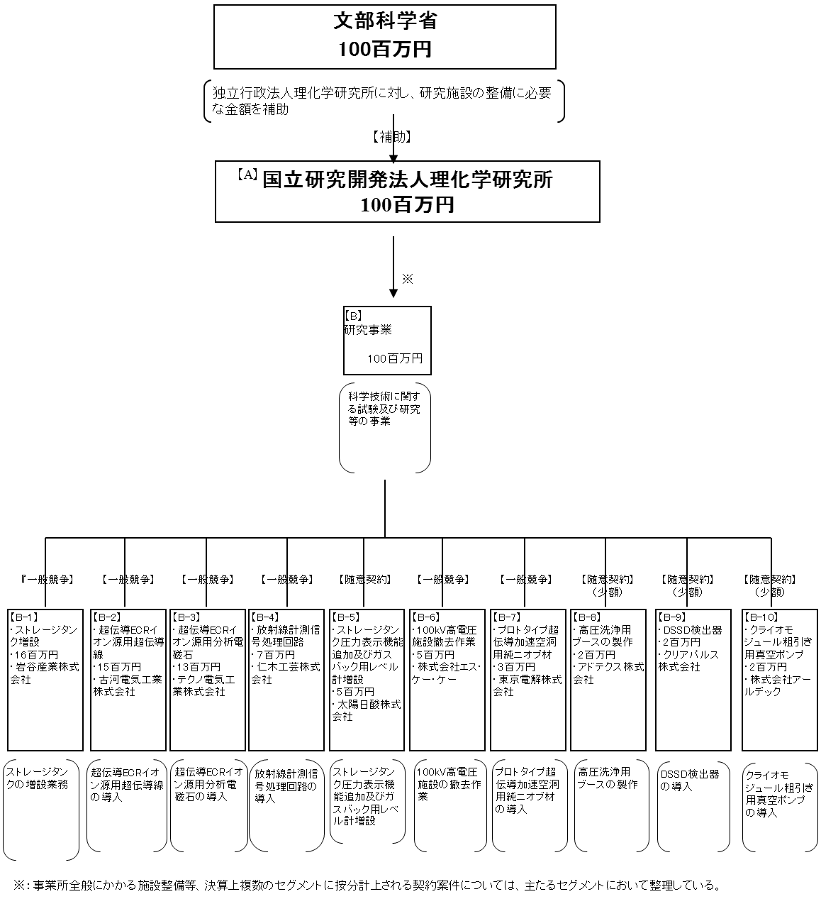
 |  |  |  | ※平成28年度実績を記入。執行実績がない新規事業、新規要求事業については現時点で予定やイメージを記入。

 |  |  |  | A.国立研究開発法人理化学研究所 |  |  |  |  |  |  |  |  |  |  | B.研究事業
 |  |  |  | 費 目 |  |  | 使 途 |  |  |  |  |  | 金 額 (百万円） |  | 費 目 |  |  |  | 使 途 |  |  |  |  |  |  |  | 金 額 (百万円）
 |  |  |  | 施設整備費 補助金 |  |  | 製作費、工事費等 |  |  |  |  |  | 100 |  | 工事 |  |  |  | ストレージタンク増設 |  |  |  |  |  |  |  | 16
...

